承認マスタ
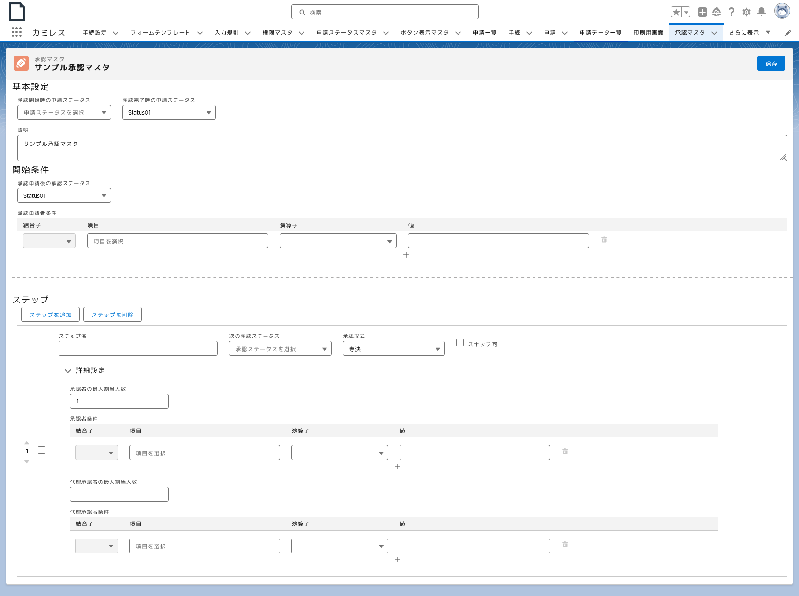
使用箇所 | API参照名 | 値 | 日訳 | 備考
1 | button_save | Save | 保存 | カミレス内の保存ボタンのラベル
2 | label_basic_configuration | Basic Configuration | 基本設定
3 | label_application_status_at_start | Application status at start of approval | 承認開始時の申請ステータス
1
4 | label_application_status_at_completion | Application status at completion of approval | 承認完了時の申請ステータス
5 | label_select_application_status | Select Status | 申請ステータスを選択 | 選択リストのプレースホルダー
2
3
4
6 | label_description | Description | 説明 | 他所でも使用使用
7 | label_start_condition | Start Condition | 開始条件
6
5
8 | label_approval_status_after_application | Approval status after application for approval | 承認申請後の承認ステータス
9 | label_approval_applicant_conditions | Approval Applicant Conditions | 承認申請者条件
10 | label_connector | Connector | 結合子
7
11 | label_field | Field | 項目 | 他所でも使用
8
12 | label_operator | Operator | 演算子
13 | label_value | Value | 値 | 他所でも使用
9
11
14 | label_steps | Steps | ステップ
10
12
13
15 | button_add_step | Add step | ステップを追加
16 | button_remove_steps | Remove Steps | ステップを削除
17 | label_step_name | Step name | ステップ名
18 | label_next_approval_status | Next approval status | 次の承認ステータス
14
19 | label_select_approval_format | Select approval format | 承認ステータスを選択
16
20 | label_approval_format | Approval format | 承認形式
15
21 | label_skippable | Skippable | スキップ可
17
18
20
21
22 | label_advanced_setting | Advanced Setting | 詳細設定 | 他所でも使用
23 | label_maximum_number_of_approvers | Maximum number of approvers | 承認者の最大割当人数
22
19
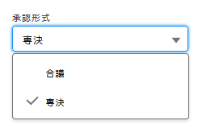
24 | label_authorizer_conditions | Authorizer Conditions | 承認者条件
23
25 | label_maximum_number_of_sub_authorizers | Maximum number of sub authorizers | 代理承認者の最大割当人数
26 | label_sub_authorizer_conditions | Sub Authorizer Conditions | 代理承認者条件
24
27
27 | label_consultation | Consultation | 合議
10
11
12
13
28
28 | label_prerogative | Prerogative | 専決

25

26
10
11
12
13

承認フロー承認申請
1
使用箇所 | API参照名 | 値 | 日訳 | 備考
1 | label_approval_flow | Approval Flow | 承認フロー
2 | button_application_for_approval | Apply | 承認申請
2
3 | button_close | Close | 閉じる | 他所でも使用
4 | button_edit | Edit | 編集 | 他所でも使用
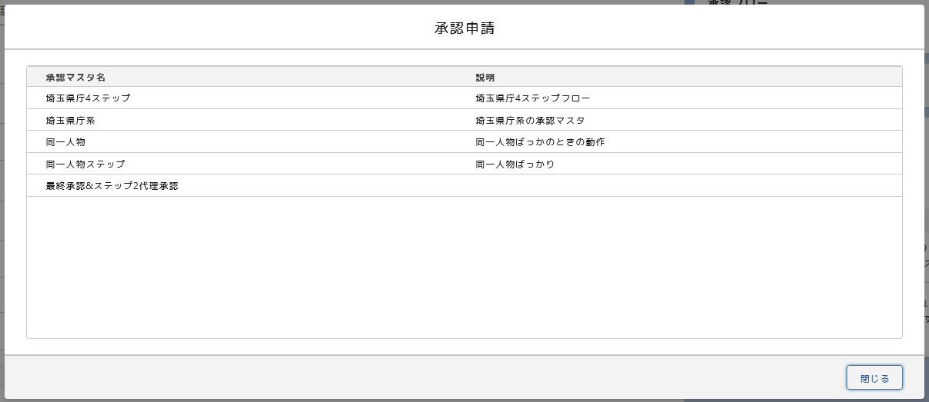
5 | label_authorizers | Authorizers | 承認者
6 | label_sub_authorizers | Sub Authorizers | 代理承認者
7 | button_back | Back | 戻る
8 | button_next | Next | 次へ | 他所でも使用
9 | button_cancel_edit | Cancel Edit | 編集をキャンセル
10 | button_save_edits | Save Edits | 編集内容を保存
11 | message_enter_your_comment | Enter your comment… | コメントを入力… | 承認フローで共通

3
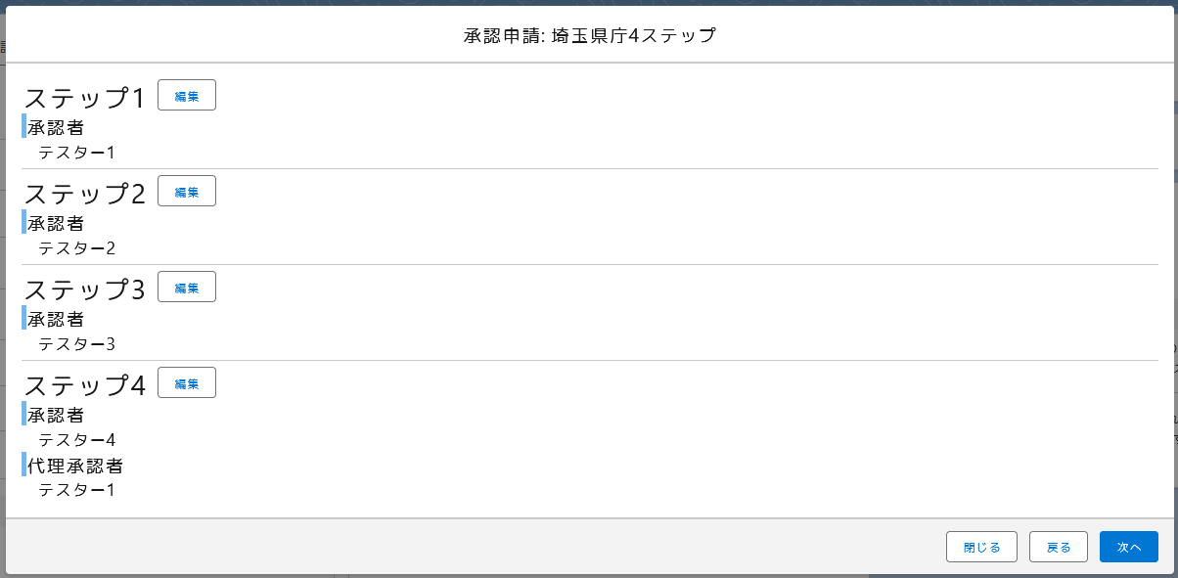

4
5

4
5
4
5

4
5
6
3
7
8

5

6
3
9
10

11

3
2

承認フロー取下げ
1
使用箇所 | API参照名 | 値 | 日訳 | 備考
1 | label_approval_flow | Approval Flow | 承認フロー | 承認フローで共通
2 | message_approval_in_progress | Approval in Progress | 承認進行中 | 承認フローで共通
2
3 | button_withdrawal_of_application | Withdraw | 申請取下げ
3

承認・却下・代理承認・代理拒否
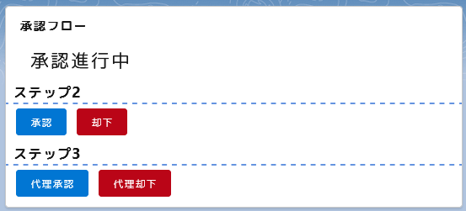
1
使用箇所 | API参照名 | 値 | 日訳 | 備考
1 | label_approval_flow | Approval Flow | 承認フロー | 承認フローで共通
2 | message_approval_in_progress | Approval in Progress | 承認進行中 | 承認フローで共通
2
3 | button_approval | Approval | 承認
4 | button_reject | Reject | 却下
5 | button_proxy_approval | Proxy Approval | 代理承認
4
6 | button_proxy_reject | Proxy Reject | 代理却下
3

6
5

最終承認・代理最終承認
1
使用箇所 | API参照名 | 値 | 日訳 | 備考
1 | label_approval_flow | Approval Flow | 承認フロー | 承認フローで共通
2 | message_approval_in_progress | Approval in Progress | 承認進行中 | 承認フローで共通
2
3 | button_final_approval | Final Approval | 最終承認
4 | button_final_proxy_approval | Final Proxy Approval | 最終代理承認

3

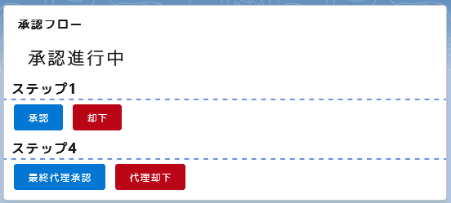
1

2

4

承認完了
1
使用箇所 | API参照名 | 値 | 日訳 | 備考
1 | label_approval_flow | Approval Flow | 承認フロー | 承認フローで共通
2 | message_approval_completed | Approval Completed | 承認完了 | 承認フローで共通
2

モーダル
使用箇所 | API参照名 | 値 | 日訳 | 備考
1 | label_approval | Approval | 承認 | 承認フローで共通 | 承認モーダル(承認・代理承認・最終承認・最終代理承認で共通)
2 | message_enter_your_comment | Enter your comment… | コメントを入力… | 承認フローで共通
1
3 | button_close | Close | 閉じる | 他所でも使用
2
4 | button_approval | Approval | 承認 | 承認フローで共通
5 | label_rejection | Rejection | 却下 | 承認フローで共通
6 | button_reject | Reject | 却下 | 承認フローで共通
3
4
7 | label_withdraw_application | Withdraw | 取下げ | 承認フローで共通
8 | button_withdrawal_of_application | Withdraw | 取下げ | 承認フローで共通

 |  |  |  |  | 却下モーダル(却下・代理却下で共通)
5

2

3
6

 |  |  |  |  | 取下げモーダル
7

2

3
8

エラーメッセージ
1
使用箇所 | API参照名 | 値 | 日訳 | 備考 | 既に承認フローが終了している時(承認・却下・取下げ時)
1 | error_approve_flow_finished | This Approval Flow has been Finished. Please reload this page. | この承認フローは既に終了しています。 ページをリロードしてください。 | 承認フローで共通
2 | button_close | Close | 閉じる | 他所でも使用
2
3 | error_step_finished | This step has been finidhed. Please reload this page. | このステップは終了しました。 ページをリロードしてください。 | 承認フローで共通

 |  |  |  |  | 既にステップが終了している時(承認・却下時)

3
2

